Ventas
Tablero ejecutivo de Ventas y Rentabilidad
Ventas
Clientes y producto

Ventas mensuales (MM), Variación Absoluta (MM) y % vs. Año Pasado
Contribución por ciudad YTD
Ventas YTD
Δ LY
Ticket prom. YTD
Ticket promedio
 |  |  |  | % Ventas | Delta vs LY

Ventas (Millones) | Tendencia | Margen | Delta vs LY

Ventas trimestrales y Δ YoY (MM)
Ventas trimestrales por segmento

Clientes y producto
Tablero ejecutivo de Ventas y Rentabilidad
Ventas
Clientes y producto

#SKUs
Precio prom.
Product Mix
Segmento Pareto | % Ventas | Crecimiento | Decisión de negocio
# Unidades

Curva de Pareto
Contribución a las ventas por producto YTD

Modelo estrella
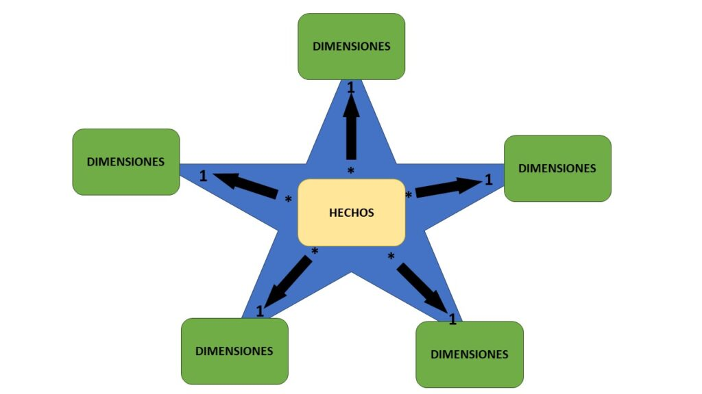
 | Modelo Estrella | Conceptos esenciales:
 |  | • Fact table (Hechos): evento transaccional cuantificable (ventas, pagos, inventarios)
 |  | • Dimensiones: describen el contexto del hecho (producto, tienda, cliente, fecha, medio de pago)
 |  | • Primary Key (Llave primaria): identifica una fila en una dimensión
 |  | • Foreign Key (Llave foránea): referencia entre fact table y dimensiones
 |  | • Granularidad: nivel más detallado al que se registra la transacción

 |  | Beneficios prácticos del modelo estrella
 |  | Consistencia total: una sola “DimCliente” sirve para Ventas y Cartera. El mismo cliente significa lo mismo en todo el modelo.
 |  | Escalabilidad: puedes sumar nuevas facts (Pagos, Devoluciones, Costos logísticos) sin reconstruir todo. Solo conectas por llaves.
 |  | Velocidad de análisis: Tablas dinámicas y medidas simples funcionan al instante. No necesitas rehacer BuscarV para cada pregunta.
 |  | Menos errores: no replicas atributos ni fórmulas. Menos riesgo de columnas desalineadas o claves mal pegadas.
 |  | Rendimiento: el motor de datos (Power Pivot) comprime dimensiones y calcula agregados sobre facts de forma eficiente.
 |  | Gobernanza: un único lugar para reglas de negocio. Por ejemplo, segmentación de clientes y jerarquías de productos viven en las dimensiones.
 |  | Reutilización: el mismo modelo alimenta varios dashboards, sin copias de Excel por cada área.

Qué pasa cuando se hace “lo de siempre” con BuscarV o merges manuales

Hojas maestras enormes: cada reporte “cocina” su propia mezcla. Terminas con 10 versiones del mismo cliente y producto.
Errores silenciosos: BuscarV que no encuentra coincidencia, pérdida de filas al unir, claves con espacios o mayúsculas distintas.
Doble conteo: agrupaciones sobre tablas ya agregadas, joins erróneos uno-a-muchos que multiplican cifras.
Tiempo perdido: cada pregunta nueva implica rehacer combinaciones, copiar-pegar y depurar fórmulas.
Inconsistencia: Ventas por cliente en un archivo no coincide con Cartera por cliente en otro porque se mezcló con reglas distintas.
Dificultad para auditar: no sabes cuál fórmula o pestaña cambió un número. El linaje del dato se vuelve opaco.

Preguntas que querríamos resolver (algunos ejemplos)

Ventas y rentabilidad
• Cuál es la tienda con mayor margen bruto
• Qué productos se venden más (volumen vs valor)
• Estacionalidad de ventas por mes
• Ventas por medio de pago y si hay riesgo asociado (ej. mayor devolución)
• Top 20% clientes generan qué % del ingreso (pareto)

Inventarios
• Rotación de inventario por categoría
• Productos con inventario alto y baja salida
• Días de inventario por tienda

Clientes y riesgo
• Clientes con compras altas pero pagos atrasados
• Provisión por deterioro de cartera: a quién se le asigna
• Ciclo promedio de cobro por perfil de cliente (empresa vs persona)

Productividad de tiendas
• Ingresos por m² o por colaborador
• Distancia a centros de distribución y costos logísticos

